상품제안서
꿈방 우드괄사 (미소냥) | 상품코드: S48413

 |  | 02-713-8555 | www.synergygift.co.kr
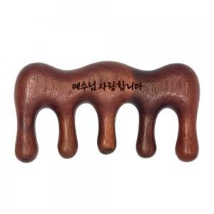 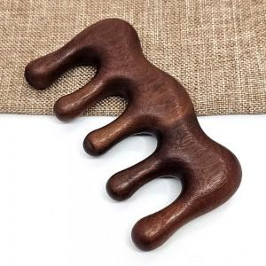 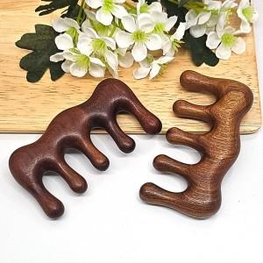

【상세/제작정보】

【인쇄/포장옵션】 | 레이저 / 지퍼파우치

【공급단가】 | 수량
*VAT별도 | 단가

【상품 URL】 | https://www.synergygift.co.kr:443/src/goods_detail.php?gdno=48413

